Sheet1
 |  |  |  |  |  |  |  |  | 10.02.2021
PFUS List - Doortrim Dolly Poke Yoke Sistemi

# | Problem | Category | Rank | Notifier | Picture | C/M | Responsible | D/D | PDCA
50 | LH tarafta opr. reworke bastığında sistemde donma yaşanıyor. | Program | A | MNF | 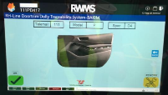 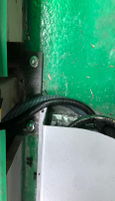 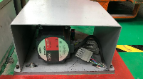 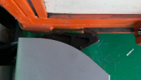 | IT : Hata izleme ve kayıt için loglama yapılabilir. Robotaş : Loglama OK. | Robotaş |  | 1
52 | RH tarafta donma, ekrana resim gelmeme problemi oluşmuş devre dışı kalmıştır. | Altyapı | A | MNF |  | ↑ | Robotaş |  | 1
53 | Sistem devredışı bırakıldığın dolly çıkarılırsa Real time andon için barkod okutma devam edecek şekilde revizyon yapılmalıdır. (Dolly sıra atlama yapılabilmeli) | Altyapı | A | MNF |  | TBC by robotaş | Gökhan Sözen |  | 1
55 | Elektrik kesintisi sonrasında sistemi devreye alınmadı. Sistemde sıra bilgisi karıştı. | Altyapı | A | MNF | 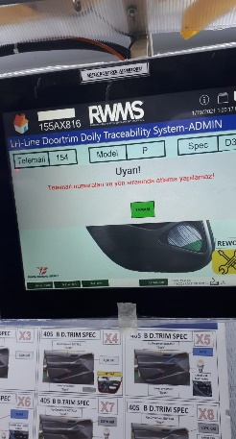 | Program kodları incelenecek. | Robotaş |  | 1
56 | LH tarafda 24 saate yakın barkod okumama problemi yaşandı. Okutma ekranına ardarda barkod okutulabiliyor. Üst üste yazılan barkodlar hata veriyor. | Mekanik | A | MNF | 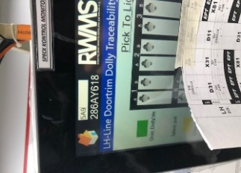 | Barkod okuyucu kabloları revize edildi. | Gökhan Balballı |  | 2
 |  | Program | A | MNF | 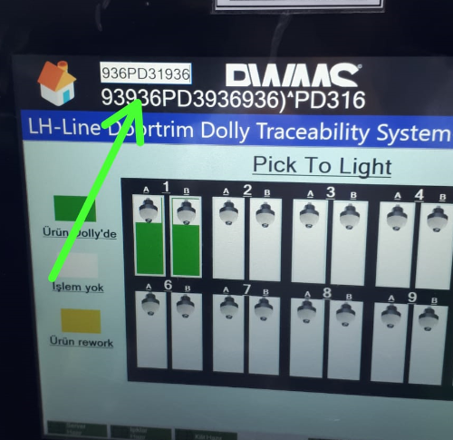 | Text field check edilecek ve programsal olarak sınırlandırıcak. | Robotaş |  | 1
57 | Üretim sırasında okutulup yerine konan ürün sonradan tekrar sıfırlanıyor. Sabit yeşile dönen lamba tekrardan yanıp sönmeye başlıyor. | Program | A | MNF | Video 57 | Program revizyonu | Robotaş |  | 1
58 | Resetlendiğinde yada yeni devreye alınırken tek bir lamba yanılı kalıyor. Devam edilemiyor | Program | A | MNF | 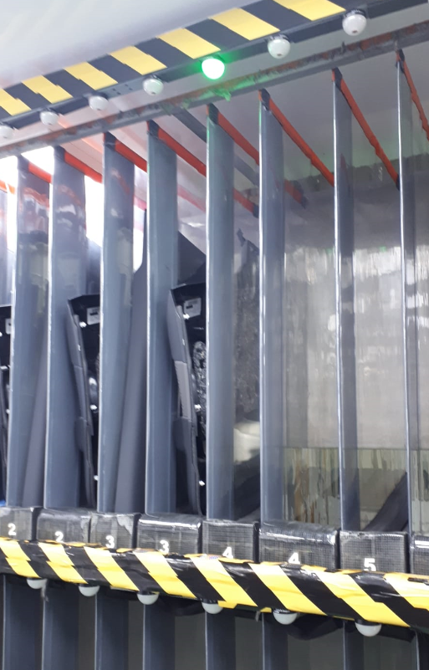 | Program revizyonu | Robotaş |  | 1
59 | Ürün okumama problemi ve ekranda hata uyarısı | Program | A | MNF | 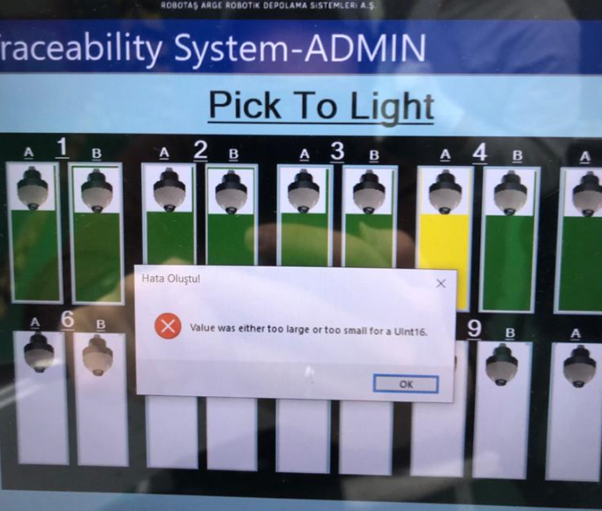 | Program ve veritabanı check edilecek. | Robotaş |  | 1
60 | Sıralı üretim devam ederken kendiliğinden resetlenme. Diğer ışıklar yanarken hepsinin sönüp tek bir ışığın yanması. | Program | A | MNF | Video 60 | Program ve hata incelecek. C/M belirlenecek. | Robotaş |  | 1
61 | Reworkten gelen ürünün tekrar okutulup yerine konultuğunda sarı ışığın sönmemesi. | Program | A | MNF | 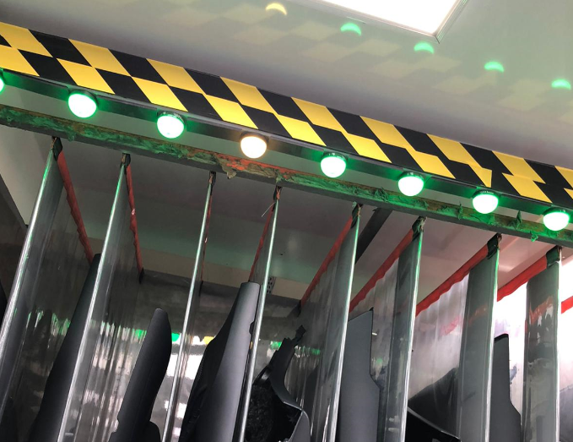 | Program check edilecek. CM belirlenecek. | Robotaş |  | 1
Problemler büyük agırlıkla rework prosesi sonrasında meydana geliyor.

